Estadísticas
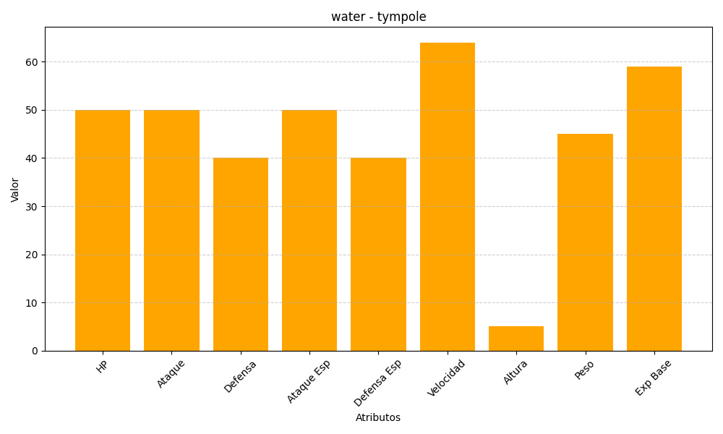
ID | Nombre | Tipo | HP | Ataque | Defensa | Ataque Especial | Defensa Especial | Velocidad | Altura | Peso | Experiencia Base
535 | tympole | water | 50 | 50 | 40 | 50 | 40 | 64 | 5 | 45 | 59

